Sheet1
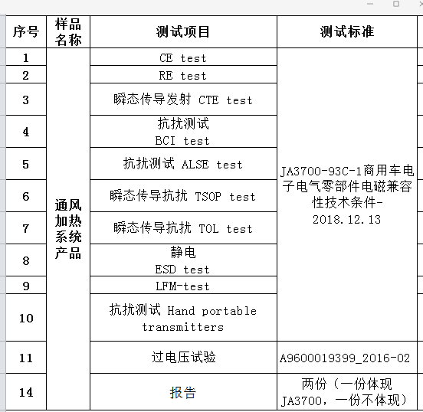
L5000座椅通风加热系统 EMC测试费用清单
 | 测试模式及测试时间 | 备注

 | 2样品1模式2H | 2
 | 2样品1模式4.5H | 4.5

 | 2样品1模式2H | 2

 | 2样品1模式4H | 4

 | 2样品1模式7H | 7

 | 2样品1模式3H | 3

 | 2样品1模式2H | 2

 | 2样品2模式4.5H | 4.5

 | 2样品1模式4H | 4

 | 2样品1模式8H | 8

 | 2样品1模式5.5h | 5.5

 | 测试时间总计 | 46.5
 | 测试单价 | 450/h
 | 费用 | 20925
 | 6%增值税 | 1255.5
 | 总计 | 22180.5
 | 优惠金额 | 21000

